Этап 2. КЭ и ГЗ
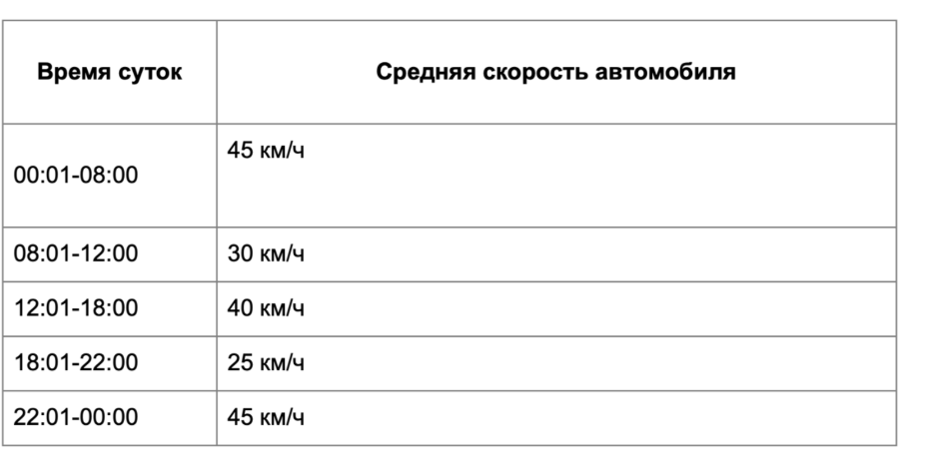


* Можно добавлять и удалять строки в группах проверок. Количество строк в шаблоне не отражает количество классов эквивалетности.
** В поля «Откуда» и «Куда» можно вводить только ограниченное количество адресов из таблицы в требованиях: Усачева, 3; Комсомольский проспект, 18; Зубовский бульвар, 37; М. Пироговская, 25; Хамовнический Вал, 34; Фрунзенская набережная, 46; 3-я Фрунзенская улица, 12. Используй их в качестве тестовых данных.

Группа проверок* | Название класса | Границы | Тестовые данные внутри класса (содержимое поля) | Тестовые данные на границах (содержимое поля) | Пояснение и оптимизации
Время начала поездки. Часы | Числа от 0 до 9 | 0,9 | 5 | -1, 0, 1 8, 9, 10
 | Числа от 10 до 23 | 10,23 | 15 | 9,10,11, 22, 23, 24
 | Числа меньше нуля | -1 | -5 | -2, -1, 0
 | Числа от 24 и больше | 24 | 40 | 23, 24, 25
 | Дробные числа | - | 15,5 | -
 | Буквы | - | 1а | -
 | Специальные символы | - | 1$ | -
 | Обязательность (пустое поле) | - | пустая строка | -
 | Обязательность (заполненное поле) | - | 15 | -
Группа проверок | Название класса | Границы | Тестовые данные внутри класса (содержимое поля) | Тестовые данные на границах (содержимое поля) | Пояснение и оптимизации
Время начала поездки. Минуты | Числа от 0 до 9 | 0, 9 | 5 | -1, 0, 1 8, 9, 10
 | Числа от 10 до 59 | 10, 59 | 35 | 9, 10, 58, 59 , 60
 | Числа больше 59 | 60 | 68 | 59,60,61
 | Числа меньше нуля | -1 | -2 | -2,-1, 0
 | Дробные числа | - | 10,5 | -
 | Буквы | - | 5а | -
 | Специальные символы | - | 5$ | -
 | Обязательность (пустое поле) | - | пустая строка | -
 | Обязательность (заполненное поле) | - | 35 | -
Группа проверок | Название класса | Границы | Тестовые данные внутри класса (содержимое поля) | Тестовые данные на границах (содержимое поля) | Пояснение и оптимизации
Поле ввода адреса. Откуда | Ввод от 1 до 50 символов (валидно) | 1;50 | Усачева, 3 (10 символов) | 0 символов - пустой ввод 1 символ - У 2 символа - Ус 49 - Усачева, 3Усачева, 3Усачева, 3Усачева, 3Усачева,3 50 - Усачева, 3Усачева, 3Усачева, 3Усачева, 3Усачева, 3 51 - Усачева, 3Усачева, 3Усачева, 3Усачева, 3Усачева, 33
 | Ввод более 50 символов (не валидно) | 51 | (59символов) Усачева, 3Усачева, 3Усачева, 3Усачева, 3Усачева, 3Усачева | 51 символ - Усачева, 3Усачева, 3Усачева, 3Усачева, 3Усачева, 33 52 символа - Усачева, 3Усачева, 3Усачева, 3Усачева, 3Усачева, 333 59 символов - Усачева, 3Усачева, 3Усачева, 3Усачева, 3Усачева, 3Усачева 60 символов -Усачева, 3Усачева, 3Усачева, 3Усачева, 3Усачева, 3Усачева3
 | Русские буквы |  | М. Пироговская, 25 | -
 | Цифры |  | Комсомольский проспект, 18 | -
 | Пробел перед названием улицы |  | " М. Пироговская, 25" | -
 | Пробел после названия улицы |  | "М. Пироговская, 25 " | -
 | Тире |  | 3-я Фрунзенская улица,12 | -
 | Точка |  | М. Пироговская, 25 | -
 | Запятая |  | Усачева, 3 | -
 | Специальные символы |  | Комсомольский проспект, 18$ | -
 | Английские буквы |  | M. Pirogovskaya, 25 | -
 | Обязательность (пустое поле) |  | 0 символов | -
 | Обязательность (заполненное поле) |  | Усачева, 3 | -
 | Ввод адреса из базы данных |  | 3-я Фрунзенская улица,12 | -
 | Ввод адреса не из базы данных |  | Космонавта Леонова, 21 | -
 | Математические символы |  | Усачева, +3 | -
Группа проверок | Название класса | Границы | Тестовые данные внутри класса (содержимое поля) | Тестовые данные на границах (содержимое поля) | Пояснение и оптимизации
Поле ввода адреса. Куда | Ввод от 1 до 50 символов (валидно) | 1;50 | Усачева, 3 (10 символов) | 0 символов - пустой ввод 1 символ - У 2 символа - Ус 49 - Усачева, 3Усачева, 3Усачева, 3Усачева, 3Усачева,3 50 - Усачева, 3Усачева, 3Усачева, 3Усачева, 3Усачева, 3 51 - Усачева, 3Усачева, 3Усачева, 3Усачева, 3Усачева, 33
 | Ввод более 50 символов (не валидно) | 51 | (59символов) Усачева, 3Усачева, 3Усачева, 3Усачева, 3Усачева, 3Усачева | 51 символ - Усачева, 3Усачева, 3Усачева, 3Усачева, 3Усачева, 33 52 символа - Усачева, 3Усачева, 3Усачева, 3Усачева, 3Усачева, 333 59 символов - Усачева, 3Усачева, 3Усачева, 3Усачева, 3Усачева, 3Усачева, 60 символов - Усачева, 3Усачева, 3Усачева, 3Усачева, 3Усачева, 3Усачева3
 | Русские буквы |  | М. Пироговская, 25 | -
 | Цифры |  | Комсомольский проспект, 18 | -
 | Пробел перед названием улицы |  | " Комсомольский проспект, 18" | -
 | Пробел после названия улицы |  | "Комсомольский проспект, 18 " | -
 | Тире |  | 3-я Фрунзенская улица,12 | -
 | Точка |  | М. Пироговская, 25 | -
 | Запятая |  | Комсомольский проспект, 18 | -
 | Специальные символы |  | Комсомольский проспект, 18$ | -
 | Английские буквы |  | M. Pirogovskaya, 25 | -
 | Обязательность (пустое поле) |  | пустая строка | -
 | Обязательность (заполненное поле) |  | Комсомольский проспект, 18 | -
 | Ввод адреса из базы данных |  | Усачева, 3 | -
 | Ввод адреса не из базы данных |  | Космонавта Леонова, 21 | -
 | Математичекие символы |  | Зубовский бульвар, 37+ | -
Группа проверок | Название класса | Границы | Тестовые данные внутри класса (содержимое поля) | Тестовые данные на границах (содержимое поля) | Пояснение и оптимизации
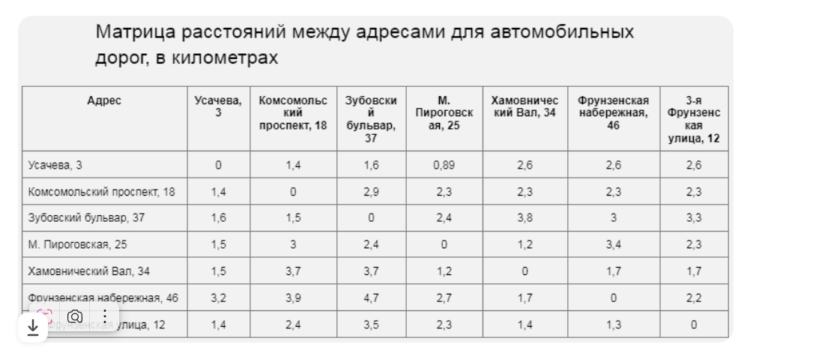
Расстояние между адресами | Одинаковые адреса в полях "Откуда" и "Куда" |  | Откуда: Комсомольский проспект, 18 Куда: Комсомольский проспект, 18 | -
 | Разные адреса в полях "Откуда" и "Куда" |  | Хамовнический Вал, 34 3-я Фрунзенская улица, 12 | -
 | Между адресами в прямом и обратном направлении |  | Усачева, 3 Хамовнический Вал, 34 Хамовнический Вал, 34 Усачева, 3 | -
Время начала движения | Средгняя скорость авто в период 00:01-08:00 | 00:01, 08:00 | 6:30:00 | 00:00, 00:01, 00:002, 07:59, 08:00, 08:01
 | Средгняя скорость авто в период 08:01-12:00 | 08:01, 12:00 | 9:00:00 | 08:00, 08:01, 08:02, 11:59, 12:00, 12:01
 | Средгняя скорость авто в период 12:01-18:00 | 12:01, 18:00 | 17:00:00 | 12:00, 12:01, 12:02, 17:59, 18:00, 18:01
 | Средгняя скорость авто в период 18:01-22:00 | 18:01, 22:00 | 19:30:00 | 18:00, 18:01, 18:02, 21:59, 22:00, 22:01
 | Средгняя скорость авто в период 22:01- 00:00 | 22:01, 00:00 | 23:00:00 | 22:00, 22:01, 22:02, 23:59, 00:00, 00:01

